特殊零件图示
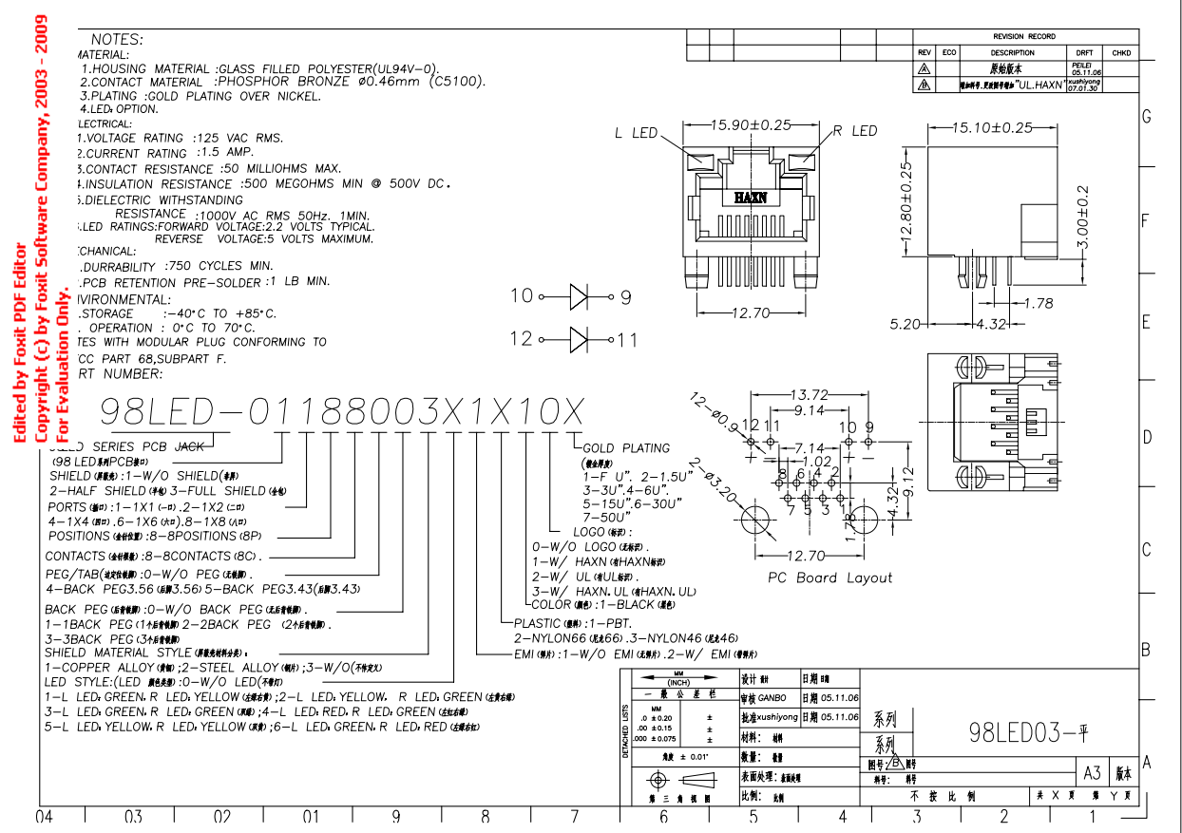
零件号 | 名称 | 规格 | 图示
23 | RJ45母座带灯 |  | 